Sayfa1
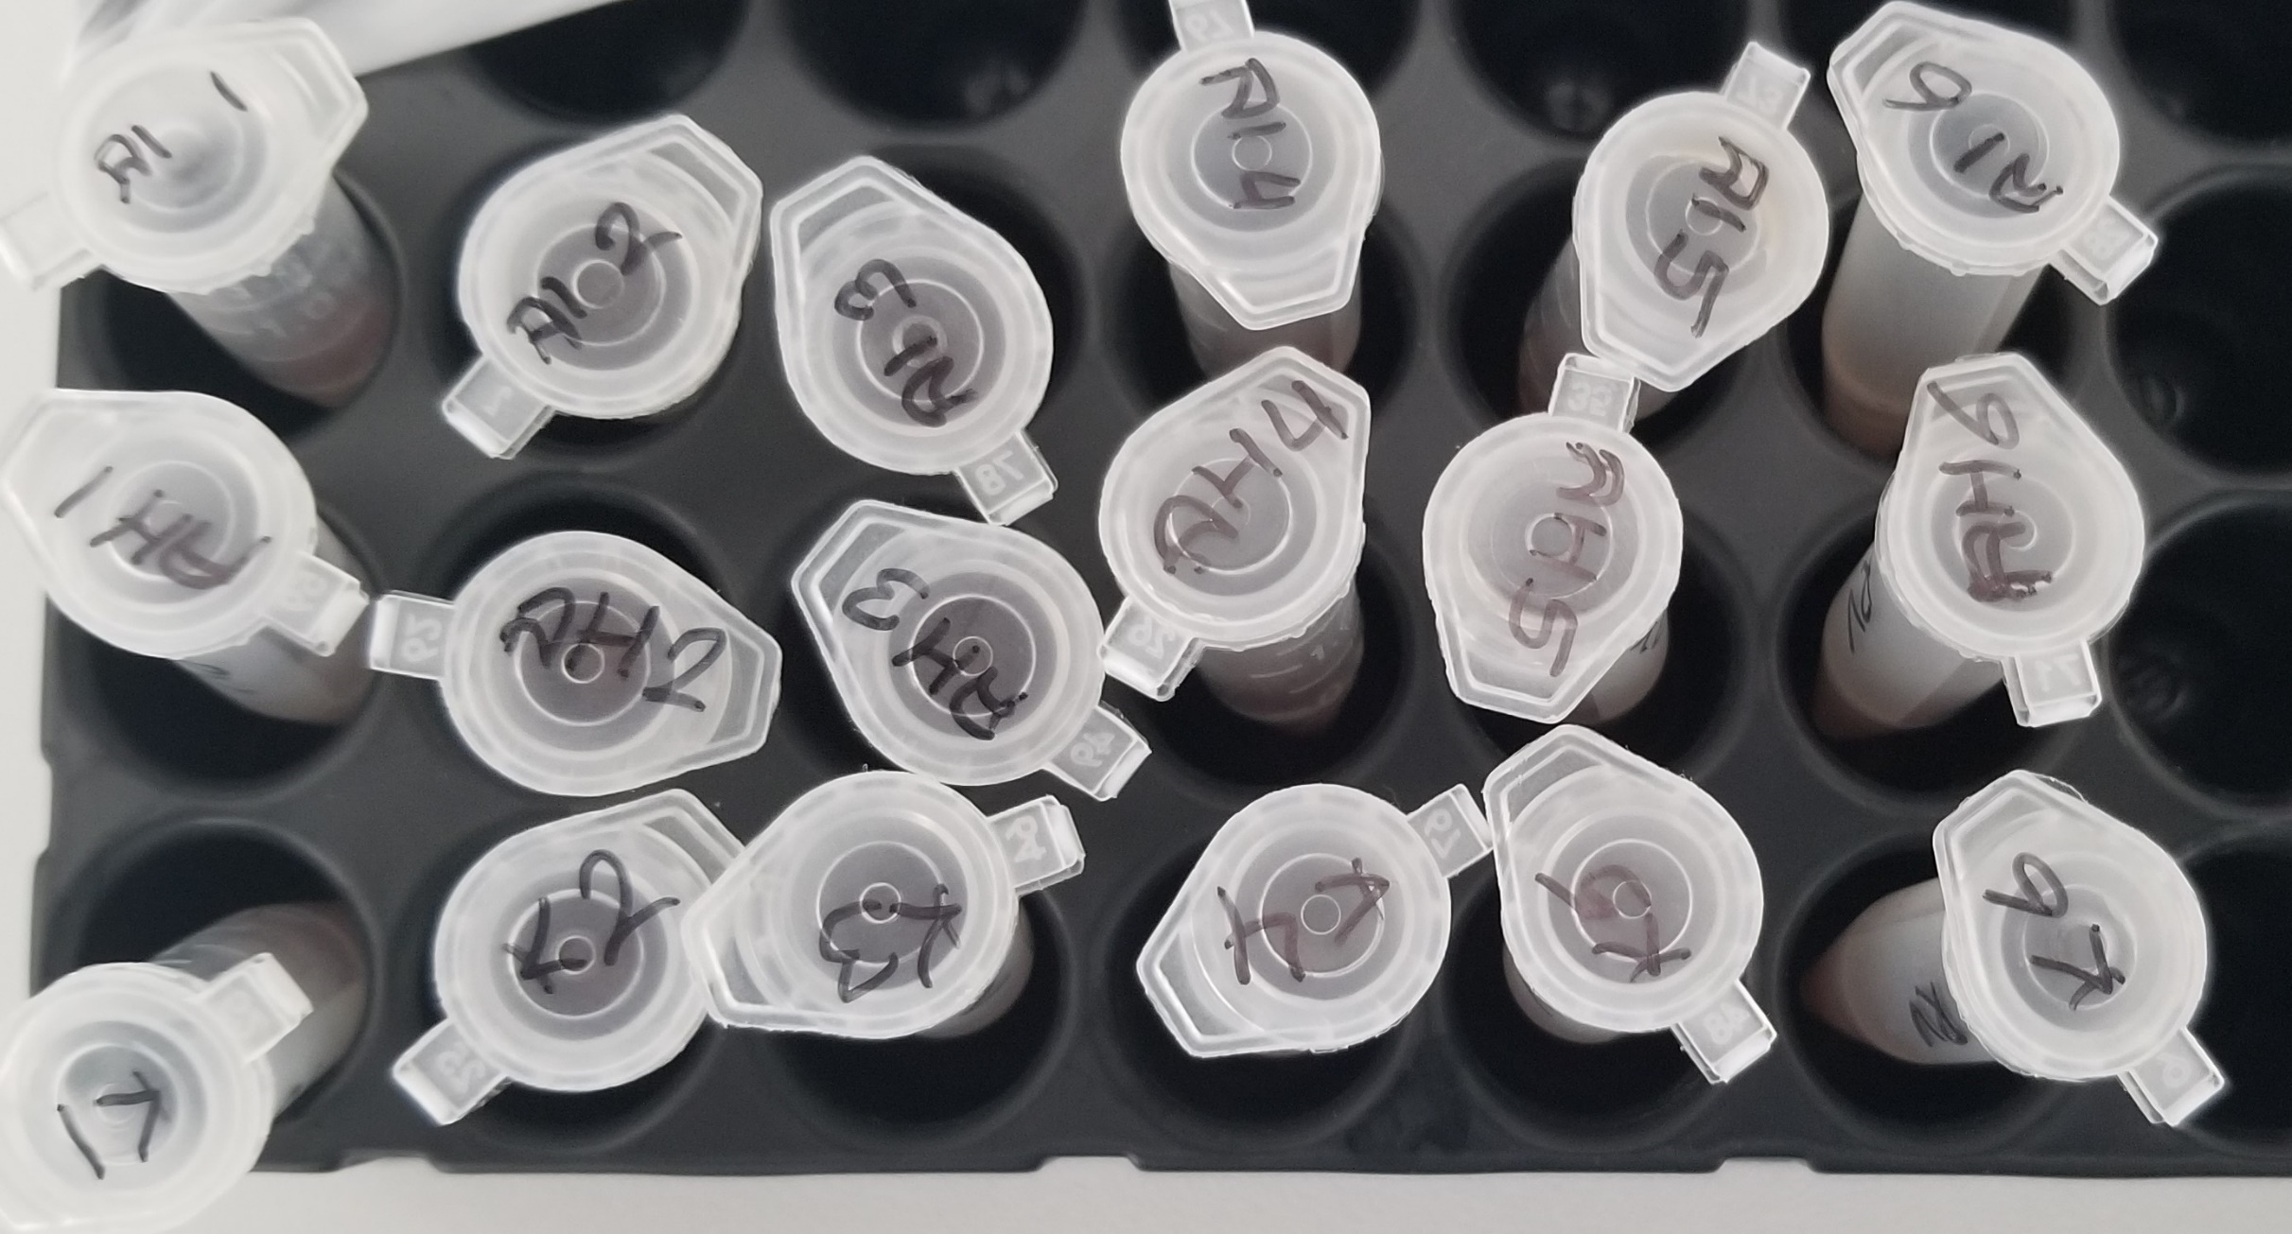
Numune Adı | TAS(mmol/L) | TOS (µmol/L) | OSI | Paraoxonase-1 (U/L)
K-1 | 1.51 | 14.43 | 0.956 | 48
K-2 | 1.62 | 17.44 | 1.077 | 49
K-3 | 1.61 | 11.84 | 0.735 | 58
K-4 | 1.69 | 11.47 | 0.679 | 56 | Bu çalışmada "Relassay" marka kitler kullanılmıştır.
K-5 | 0.74 | 16.57 | 2.239 | 38 | TAS Kat.No: RL0017
K-6 | 0.81 | 12.55 | 1.549 | 59 | TOS Kat.Not: RL0024
AH-1 | 0.88 | 10.5 | 1.193 | 23 | PON-1: RL0031
AH-2 | 0.85 | 11.79 | 1.387 | 49 | Kullanılan cihaz: Mindray BS300
AH-3 | 0.93 | 11.75 | 1.263 | 28
AH-4 | 0.93 | 11.49 | 1.235 | 36
AH-5 | 0.99 | 9.24 | 0.933 | 59
AH-6 | 0.95 | 8.69 | 0.915 | 41
AI-1 | 1.03 | 9.69 | 0.941 | 7
AI-2 | 1.12 | 7.8 | 0.696 | 63
AI-3 | 0.79 | 6.99 | 0.885 | 31
AI-4 | 0.8 | 6.14 | 0.768 | 89
AI-5 | 0.77 | 3.89 | 0.505 | 42
AI-6 | 0.62 | 4.84 | 0.781 | 31

